Sheet1
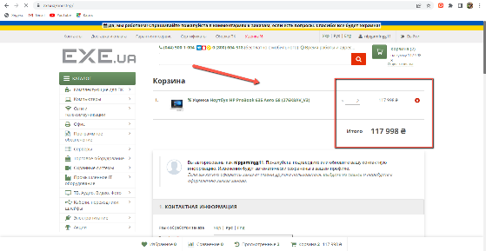
Bg-report
ID | 1 | 2 | 3 | 4 | 5
Summary | Система допускает ввод значения "-11" в поле фильтров "цена" | Система допускает ввод букв в поле фильтров по цене | Система изменяет значение кол-ва товара на большее чем его есть в наличии и меняет цену | Система отправляет в тех.поддержку не заполненое поле | Не прогружается иконка профиля на странице
Pre-conditions | Открыть сайт https://exe.ua/ua/ | Открыть сайт https://exe.ua/ua/ | Открыть сайт https://exe.ua/ua/ | 1. Открыть сайт https://exe.ua/ua/ 2.Быть авторизованым | 1. Открыть сайт https://exe.ua/ua/ 2.Быть авторизованым
Steps | 1.Открыть сайт https://exe.ua/ua/ 2.В каталоге выбрать раздел "ноутбуки" 3.В фильтре выбрать значение ''-11", затем нажать Enter | 1.Открыть сайт https://exe.ua/ua/ 2.В каталоге выбрать раздел "ноутбуки" 3.В фильтре выбрать значение ''monkey", затем нажать Enter | 1.Открыть сайт https://exe.ua/ua/ 2. Зайти в раздел "Уценка" 3.Выбрать первый ноутбук из списка и добавить его в корзину 4.Зайти в корзину 5.Изменить кол-во товара на "2" | 1.Открыть сайт https://exe.ua/ua/ 2.Зайти в раздел "Контакты" 3.Ничего не вводить в поле и нажать "Отправить" | 1.Открыть сайт https://exe.ua/ua/ 2.Зайти в раздел "Контакты"
Post-conditions
Expected result | Недопустимое значение цены | Недопустимое значение цены | В наличии всего 1 ноутбук | Система просит ввести минимальное кол-во символов | Фото профиля отображено на странице
Actual result | Система допускает ввод значения "-11" | Система допускает ввод значения "monkey" | Можно купить 2 ноутбука, цена изменилась | Система отправляет в тех.поддержку не заполненое поле | Фото профиля не отображено на странице
Severity | Cosmetic | Low | High | Low | Medium
Priority | Low | Low | Critical | Low | Medium
Type | Логический | Логический | Функциональный | Функциональный | UI
Asigned | Natalia | Natalia | Natalia | Natalia | Natalia
Sate | Open | Fixed | Open | Open | Open
Date of creation | 2022-08-18 | 2022-08-18 | 2022-08-18 | 2022-08-18 | 2022-08-18
Environment | Windows 10 Version 104.0.5112.102 (Official build), (64-bit) | Windows 10 Version 104.0.5112.102 (Official build), (64-bit | Windows 10 Version 104.0.5112.102 (Official build), (64-bit | Windows 10 Version 104.0.5112.102 (Official build), (64-bit | Windows 10 Version 104.0.5112.102 (Official build), (64-bit
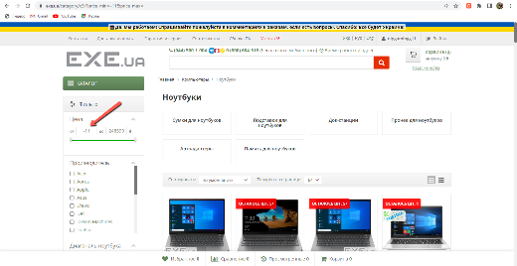 Attachment |  | 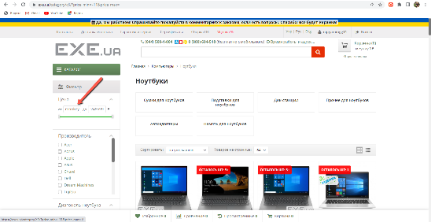 | 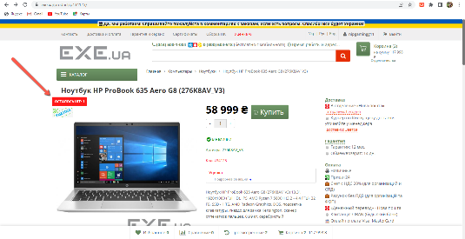 | 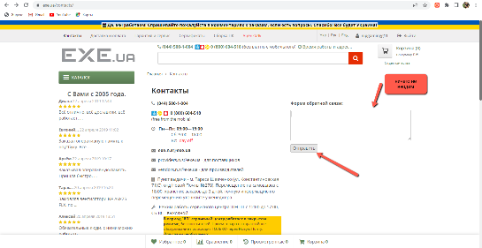 | 